Hoja1
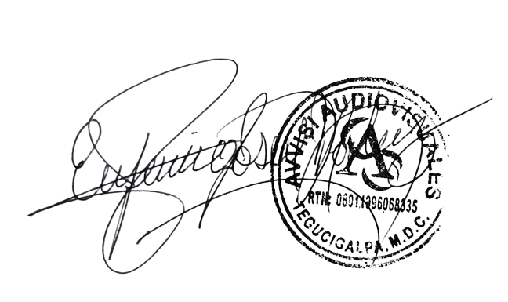

Avvisi Audiovisuales

Colonia Víctor F Ardon casa 6 Bloque D
Tegucigalpa M.D.C, Teléfono: 32490824
Correo. avvisiaudio@gmail.com RTN 08011996068335

COTIZACION DE SERVICIOS
 |  |  |  |  |  | Cotizacion N°
 |  |  |  |  |  | 2025-210

Avvisi Audiovisuales cuenta con gran experiencia en eventos de salón, publicidad y Marketing por lo cual se les dará una cotización puntual de los servicios requeridos.

 | Cliente |  | Fundacion Crisalida Internacional | Ejecutivo de Venta | Eufemio Martinez
 | Lugar del Evento |  | Tegucigalpa / H. Plaza Juan Carlos | RTN | 8019013595904
 | Fecha Emitida | Tiempo | Fecha Cotizada | Tipo de evento |  | N° Invitados
 | 2024-07-16 | 1 dia | 15 de Agosto 2025 | Festival de Jovenes |  | 250 personas
 | Cantidad | Dias | Descripción |  | Unidad | Total
 |  |  | Audio Profesional
 | 2 | 1 | Parlantes Medios JBL PRX 825 |  | L3,000.00 | L6,000.00
 | 2 | 1 | Bajos Dobles JBL SRX |  | L3,000.00 | L6,000.00
 | 1 | 1 | Consola Digital |  | L3,500.00 | L3,500.00
 | 2 | 1 | Monitores de Piso Mackie thump 15A |  | L1,000.00 | L2,000.00
 | 6 | 1 | Microfonos Inalambricos shure SM58 |  | L800.00 | L4,800.00
 | 2 | 1 | Microfonos de diadema Sengeiser |  | L800.00 | L1,600.00
 | 1 | 1 | Caja directa |  | L350.00 | L350.00
 | 1 | 1 | Microfono cuello de Ganzo |  | L1,500.00 | L1,500.00
 | 1 | 1 | Sonidista profesional |  | L2,000.00 | L2,000.00
 |  |  | Video
 | 1 | 1 | Pantalla led 3 x 2.5 |  | L16,000.00 | L16,000.00
 | 2 | 1 | Totem Led para laterales |  | L4,000.00 | L8,000.00
 | 1 | 1 | Procesador de Video Nova VX 600 |  | L2,500.00 | L2,500.00
 | 1 | 1 | Laptop para video Dell |  | L1,000.00 | L1,000.00
 | 1 | 1 | Tecnico de video |  | L2,000.00 | L2,000.00
 |  |  | Iluminacion
 | 8 | 1 | Luces Roboticas |  | L1,000.00 | L8,000.00
 | 1 | 1 | Controlador de Luces digital |  | L2,000.00 | L2,000.00
 | 16 | 1 | Luces led RGB par 54 w |  | L350.00 | L5,600.00
 | 6 | 1 | Barras led para montaje |  | L1,000.00 | L6,000.00
 |  |  | Efectos Especiales |  |  | L0.00
 | 4 | 1 | Pirotecnias frias |  | L2,500.00 | L10,000.00
 | 2 | 1 | Maquinas de humo verticales |  | L1,000.00 | L2,000.00
 | 1 | 1 | Podio de Acrilico con logo |  | L2,000.00 | L2,000.00
 | 1 | 1 | DJ Profesional |  | L2,500.00 | L2,500.00
 |  |  | Stands
 | 8 | 1 | Pantallas de 55 pulg en truss con licra negra |  | L2,000.00 | L16,000.00
 | 8 | 1 | Tarimas 3.75 x 3.75 en color blanco |  | L4,000.00 | L32,000.00

 |  |  |  |  | SubTotal | L143,350.00
 |  |  |  |  | ISV | L21,502.50
 |  |  |  |  | Total | L164,852.50

TIEMPO DE MANTENIMIENTO DE OFERTA: 30 DÍAS
1) El uso del equipo dependerá del montaje a realizar según las especificaciones del
cliente tomando en cuenta lugar, número de personas y duración.
2) La siguiente es una descripción de algunos servicios dentro del presupuesto:
resupuesto, personal de staff, presupuesto de operación, impuestos y permisos del montaje.
3) Los precios en esta cotización están sujetos a cambios según la logística que se maneje por parte de la organización de la actividad. El 50% del adelanto antes del evento y el 50% faltante terminado el sound check y el montaje o una cantidad acordada entre las partes.
4) El caso de que se cancele el evento se tendrá que dar un aviso 4 das antes para la devolución del dinero.
5) Cualquier daño al equipo causado por los invitados o participantes del evento, se reconocerá un porcentaje del valor del mismo según la gravedad del caso.
6) Si surge alguna consulta puede comunicarse al 32490824 y visitar nuestra página de Facebook https://www.facebook.com/Avvisicorporation/

______________________________ Lic. Eufemio Josue Martinez Galo
Avvisi Audiovisuales
______________________________
Representante

